bexio
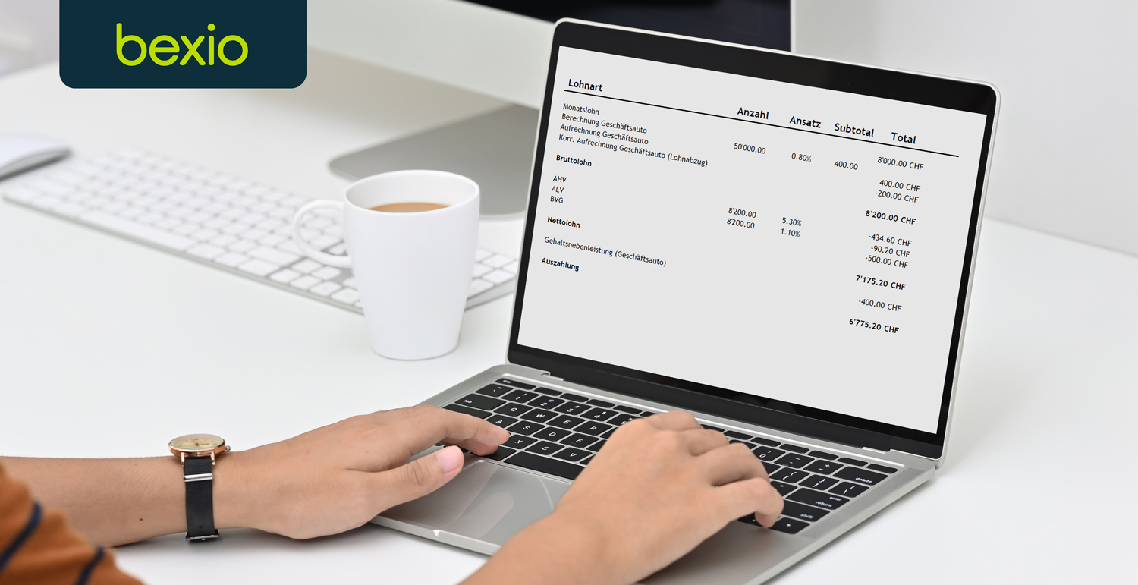

 | Vorlage:
 | Stammdatenblatt Arbeitnehmer

 | Mit dieser einfachen Vorlage können Sie die Stammdaten Ihres Personals einfach und unkompliziert festhalten.

 | Vorsicht

 | Bitte füllen Sie alle Antwortfelder aus. Nur ein vollständig ausgefüllten Stammblatt kann für die Erstellung einer Lohnabrechnung verwendet werden.

 | Lohnbuchhaltung – Löhne ganz einfach selbst abrechnen

 | Machen Sie es sich einfach mit der Business-Software bexio

 | Lohnbuchhaltung leicht gemacht mit bexio – der Business-Software für Ihr KMU. Mehr erfahren »
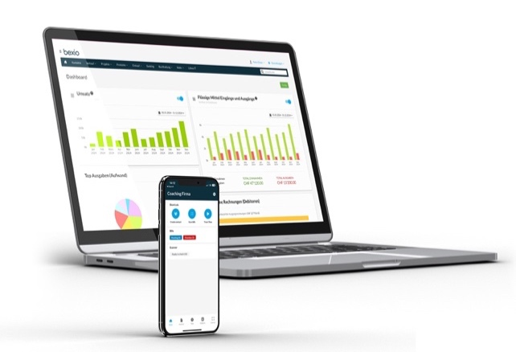

 | Vorlage unterstützt durch

 | www.bexio.com

